Lisez-moi
Impacts des activités de pharmacie clinique : données publiées en France depuis 2010
Mise à jour le 26/08/2021
Mise à jour le 26/08/2021

 | Préambule et méthodologie de travail
 | L'OMEDIT Pays de la Loire, en lien avec le Centre de Ressources régional en Pharmacie Clinique, met à disposition ce travail bibliographique sur les différents impacts de la pharmacie clinique, afin d'appuyer la mise en place des activités de pharmacie clinique au sein des établissements de santé de la région. Ce travail de recherche bibliographique s'est construit en utilisant l'échelle CLEO, outil élaboré par la Société Française de Pharmacie Clinique (SFPC). Cette échelle permet la cotation de l'impact des interventions pharmaceutiques selon trois dimensions : clinique, économique et organisationnelle. Les moteurs de recherche suivants ont été interrogés : Google scholar, Pubmed et SUDOC. Les données du site impactpharmacie.org (développé par l'unité de recherche en pratique pharmaceutique du CHU Sainte-Justine) ont également été utilisées. Les données d'impacts retenues sont limitées aux données françaises publiées entre 2010 et 2021. |  | 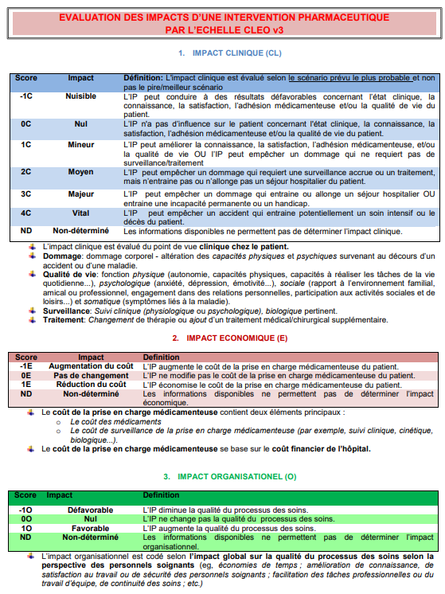

 | Présentation de l'outil
 | Ce fichier répertorie les résultats de la recherche bibliographique de la manière suivante :

 |  | > Onglet "Liste des publications" <
 |  | Cet onglet répertorie les différentes publications retenues. Pour chaque publication sont précisés : - un numéro pour retrouver le détails des impacts de cette publication dans les autres onglets ; - la démonstration ou non d'un impact clinique et/ou économique et/ou organisationnel ; - le type de publication (thèse, article, abstract) ; - les principales caractéristiques de l'étude (année, lieu, période d'étude, points clés de la méthodologie, le service où s'est déroulé l'étude).

 |  | > Onglet "Impact clinique" <
 |  | Cet onglet regroupe toutes les publications démontrant un impact clinique. Pour chaque publication, vous retrouvez dans le tableau : - le numéro de la publication attribué dans l'onglet "Liste des publications" ; - les activités de pharmacie clinique analysées ; - les indicateurs analysés (quantitatifs et qualitatifs) ; - les résultats globaux et la conclusion de l'étude concernant l'impact clinique. A l'aide des filtres présents sur les différentes colonnes, vous pouvez affiner vos recherches. (ex : impact de la conciliation médicamenteuse à l'entrée ou impact des activités de pharmacie clinique en services de gériatrie)

 |  | > Onglet "Impact économique" <
 |  | Cet onglet regroupe toutes les publications démontrant un impact économique. Pour chaque publication, vous retrouvez dans le tableau : - le numéro de la publication attribué dans l'onglet "Liste des publications" ; - les activités de pharmacie clinique analysées ; - les indicateurs analysés ; - les résultats globaux et la conclusion de l'étude concernant l'impact économique.

 |  | > Onglet "Impact organisationnel" <
 |  | Cet onglet regroupe toutes les publications démontrant un impact organisationnel. Pour chaque publication, vous retrouvez dans ce tableau : - le numéro de la publication attribué dans l'onglet "Liste des publications" ; - les activités de pharmacie clinique analysées ; - les indicateurs analysés ; - les résultats globaux et la conclusion de l'étude concernant l'impact organisationnel.

 | Glossaire
 | DNI = Divergences Non Intentionnelles EM = Erreurs Médicamenteuses IP = Intervention Pharmaceutique PECM = Prise En Charge Médicamenteuse RCP = Réunion de Concertation Pluridisciplinaire

